CAPA


 | CADERNO DE ORÇAMENTAÇÃO

CONTRATAÇÃO DE EMPRESA PARA RECOLHIMENTO, TRANSPORTE E DISPOSIÇÃO FINAL DE RESÍDUOS DECORRENTES DE RESTO DA CONSTRUÇÃO CIVIL E OUTROS - MUNICIPIO DE OURO PRETO/MG.

FOTOGRAFICO
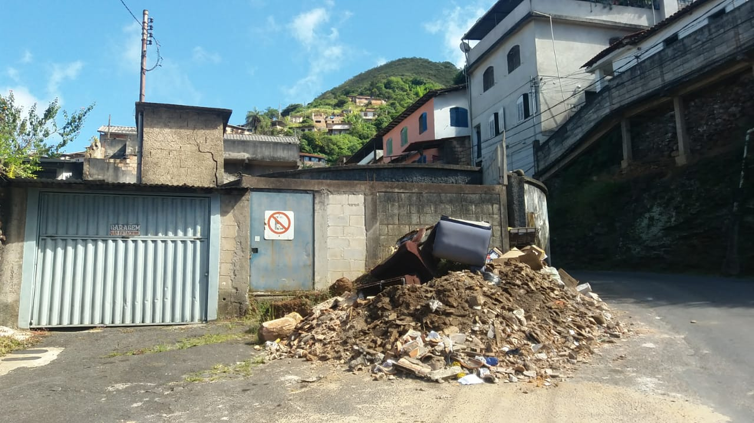
 | PREFEITURA MUNICIPAL DE OURO PRETO

 | CONTRATAÇÃO DE EMPRESA PARA RECOLHIMENTO, TRANSPORTE E DISPOSIÇÃO FINAL DE RESÍDUOS DECORRENTES DE RESTO DA CONSTRUÇÃO CIVIL E OUTROS - MUNICIPIO DE OURO PRETO/MG.

 | RELATÓRIO FOTOGRÁFICO

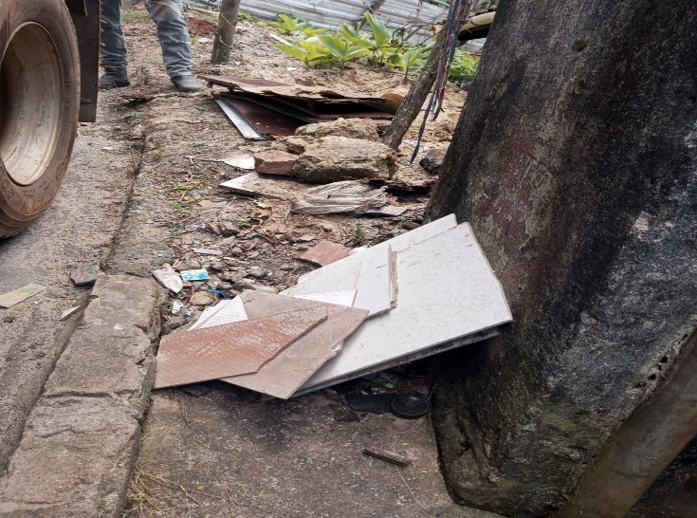 |  | 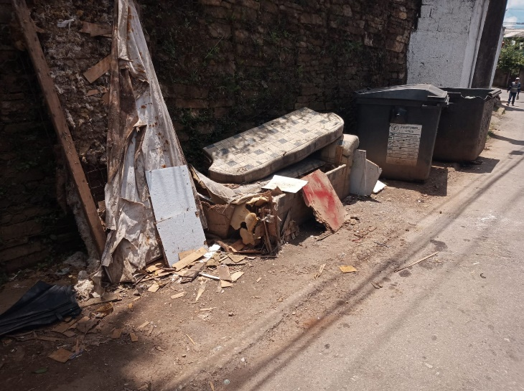

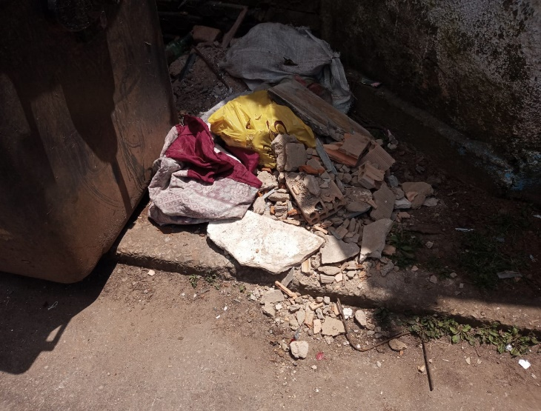 |  | 